تنظیمات دوره
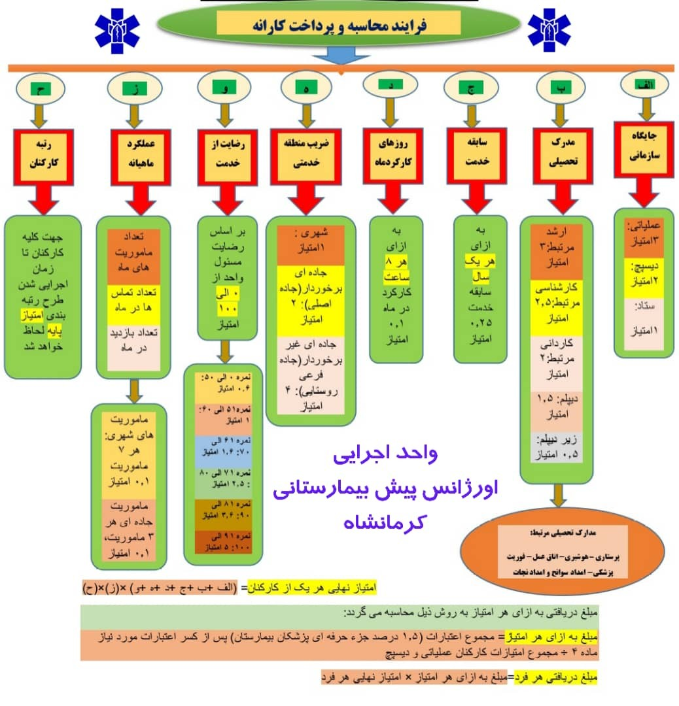
تنظیمات
دوره ارزیابی | سه ماهه چهارم 1402 | به صورت سال چهاررقمی و ماه دورقمی بدون فاصله یا جداکننده وارد شود مانند 140209
تعداد روز ماه | 30 | با توجه به ماه مورد نظر تعداد روز آن درج گردد.
مبلغ بودجه | 5,666,666 | مجموع اعتبارات (1.5 درصد جزء حرفه ای پزشکان بیمارستان) پس از کسر اعتبارات مورد نیاز ماده 4
مجموع امتیاز کارکنان | #N/A | مجموع امتیازات کارکنان عملیاتی و دیسپچ بر اساس جدول ارزیابی
ارزش هر امتیاز | #N/A | بر اساس بودجه و مجموع امتیاز کارکنان محاسبه می‏شود.
مجموع کارانه کارکنان | #N/A | بر اساس مبلغ کارانه محاسبه شده برای کارکنان محاسبه می‏شود.

